Sheet1
 |  |  |  |  |  |  |  |  |  |  | C4
 |  |  | 测 量 放 样 记 录

工程名称 |  |  |  | 温州市瓯江口新区一期市政工程PPP项目（瓯扬河、滨水北路和跨海一路等）一河八路十二桥工程 |  |  |  |  | 上海建工集团股份有限公司
放样部位（桩号） |  |  |  | 滨水北路下面层（K0+972.951~K1+335.887） |  |  |  |  | 2018-03-28
原施测人 |  |  |  | 李璐 |  |  |  |  | 陈赛美
测量放样情况（示意图） |  | 测站点 |  |  |  | KZD1 |  | 后视点
 |  | 测站点坐标 |  |  |  | x=525689.171 |  | 后视点坐标
 |  |  |  |  |  | y=3091975.207
 |  | 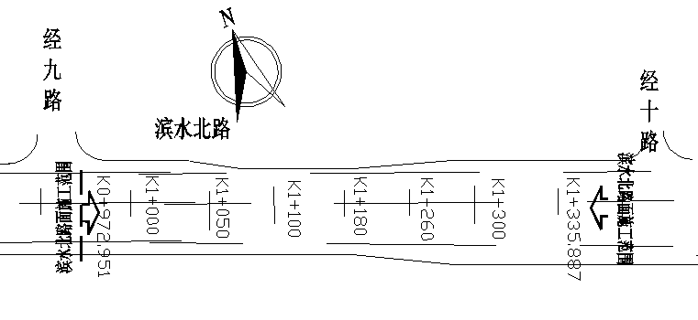

 |  | 测点 |  |  |  | 设计坐标 |  | 高程 |  | 放样坐标 | 高程
 |  | K0972.951 |  |  | X | 3091802.022 |  |  |  | 3091802.021 |  | -0.001 | 3091826.855
 |  |  |  |  | Y | 526829.662 |  |  |  | 526829.661 |  | -0.001 | 526796.325
 |  | 左4m |  |  | X | 3091804.411 |  |  |  | 3091804.413 |  | 0.002
 |  |  |  |  | Y | 526826.454 |  |  |  | 526826.456 |  | 0.002
 |  | 右4m |  |  | X | 3091799.632 |  |  |  | 3091799.630 |  | -0.002
 |  |  |  |  | Y | 526832.870 |  |  |  | 526832.873 |  | 0.003
 |  | 左21.5m |  |  | X | 3091814.865 |  |  |  | 3091814.865 |  | 0.000
 |  |  |  |  | Y | 526812.419 |  |  |  | 526812.416 |  | -0.003
 |  | 右19m |  |  | X | 3091790.672 |  |  |  | 3091790.670 |  | -0.002
 |  |  |  |  | Y | 526844.899 |  |  |  | 526844.898 |  | -0.001
 |  | K1100.000 |  |  | X | 3090071.080 |  |  |  | 3090071.081 |  | 0.001
 |  |  |  |  | Y | 526610.769 |  |  |  | 526610.772 |  | 0.003
 |  | 左4m |  |  | X | 3090073.470 |  |  |  | 3090073.473 |  | 0.003
 |  |  |  |  | Y | 526607.561 |  |  |  | 526607.564 |  | 0.003
 |  | 右4m |  |  | X | 3090068.691 |  |  |  | 3090068.694 |  | 0.003
 |  |  |  |  | Y | 526613.977 |  |  |  | 526613.977 |  | 0.000
 |  | 左19m |  |  | X | 3090082.430 |  |  |  | 3090082.431 |  | 0.001
 |  |  |  |  | Y | 526595.532 |  |  |  | 526595.532 |  | 0.000
放样 依据 |  | 根据图号LM-06测量放样，符合设计规范要求

备 注

 | 观测： |  |  |  |  | 放样： | 计算： |  | 施工项目部技术负责人：

 |  |  |  |  |  |  |  |  |  |  | C4
 |  |  | 测 量 放 样 记 录

工程名称 |  |  |  | 温州市瓯江口新区一期市政工程PPP项目（瓯扬河、滨水北路和跨海一路等）一河八路十二桥工程 |  |  |  |  | 上海建工集团股份有限公司
放样部位（桩号） |  |  |  | 滨水北路下面层（K0+524.54~K888.8） |  |  |  |  | 2018-03-28
原施测人 |  |  |  | 李璐 |  |  |  |  | 陈赛美
测量放样情况（示意图） |  | 测站点 |  |  |  | KZD1 |  | 后视点
 |  | 测站点坐标 |  |  |  | x=525689.171 |  | 后视点坐标
 |  |  |  |  |  | y=3091975.207
 |  | 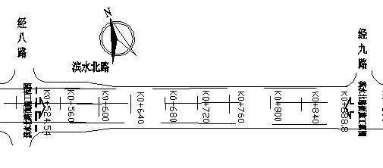

 |  | 测点 |  |  |  | 设计坐标 |  | 高程 |  | 放样坐标 | 高程
 |  | 右19m |  |  | X | 3090059.731 |  |  |  | 3090059.731 |  | 0.000 | 3091826.855
 |  |  |  |  | Y | 526626.007 |  |  |  | 526626.009 |  | 0.002 | 526796.325
 |  | K1200.000 |  |  | X | 3090151.278 |  |  |  | 3090151.280 |  | 0.002
 |  |  |  |  | Y | 526670.505 |  |  |  | 526670.508 |  | 0.003
 |  | 左4m |  |  | X | 3090153.668 |  |  |  | 3090153.665 |  | -0.003
 |  |  |  |  | Y | 526667.297 |  |  |  | 526667.299 |  | 0.002
 |  | 右4m |  |  | X | 3090148.889 |  |  |  | 3090148.887 |  | -0.002
 |  |  |  |  | Y | 526673.712 |  |  |  | 526673.714 |  | 0.002
 |  | 左19m |  |  | X | 3090162.628 |  |  |  | 3090162.631 |  | 0.003
 |  |  |  |  | Y | 526655.267 |  |  |  | 526655.269 |  | 0.002
 |  | 右19m |  |  | X | 3090139.929 |  |  |  | 3090139.932 |  | 0.003
 |  |  |  |  | Y | 526685.742 |  |  |  | 526685.742 |  | 0.000
 |  | K1335.887 |  |  | X | 3090260.257 |  |  |  | 3090260.259 |  | 0.002
 |  |  |  |  | Y | 526751.677 |  |  |  | 526751.675 |  | -0.002
 |  | 左4m |  |  | X | 3090257.867 |  |  |  | 3090257.869 |  | 0.002
 |  |  |  |  | Y | 526754.885 |  |  |  | 526754.884 |  | -0.001
 |  | 右4m |  |  | X | 3090257.867 |  |  |  | 3090257.864 |  | -0.003
 |  |  |  |  | Y | 526754.885 |  |  |  | 526754.888 |  | 0.003
放样 依据 |  | 根据图号LM-06测量放样，符合设计规范要求

备 注

 | 观测： |  |  |  |  | 放样： | 计算： |  | 施工项目部技术负责人：

 |  |  |  |  |  |  |  |  |  |  | C4
 |  |  | 测 量 放 样 记 录

工程名称 |  |  |  | 温州市瓯江口新区一期市政工程PPP项目（瓯扬河、滨水北路和跨海一路等）一河八路十二桥工程 |  |  |  |  | 上海建工集团股份有限公司
放样部位（桩号） |  |  |  | 滨水北路下面层（K0+524.54~K888.8） |  |  |  |  | 2018-03-28
原施测人 |  |  |  | 李璐 |  |  |  |  | 陈赛美
测量放样情况（示意图） |  | 测站点 |  |  |  | KZD1 |  | 后视点
 |  | 测站点坐标 |  |  |  | x=525689.171 |  | 后视点坐标
 |  |  |  |  |  | y=3091975.207

 |  | 测点 |  |  |  | 设计坐标 |  | 高程 |  | 放样坐标 | 高程
 |  | 左22.5m |  |  | X | 3090273.697 |  |  |  | 3090273.698 |  | 0.001 | 3091826.855
 |  |  |  |  | Y | 526733.632 |  |  |  | 526733.633 |  | 0.001 | 526796.325
 |  | 右24.75m |  |  | X | 3090245.472 |  |  |  | 3090245.474 |  | 0.002
 |  |  |  |  | Y | 526771.526 |  |  |  | 526771.523 |  | -0.003
 |  |  |  |  |  |  |  |  |  |  |  | 0.001
 |  |  |  |  |  |  |  |  |  |  |  | -0.003
 |  |  |  |  |  |  |  |  |  |  |  | -0.003
 |  |  |  |  |  |  |  |  |  |  |  | 0.002
 |  |  |  |  |  |  |  |  |  |  |  | 0.003
 |  |  |  |  |  |  |  |  |  |  |  | -0.002
 |  |  |  |  |  |  |  |  |  |  |  | -0.002
 |  |  |  |  |  |  |  |  |  |  |  | 0.002
 |  |  |  |  |  |  |  |  |  |  |  | -0.001
 |  |  |  |  |  |  |  |  |  |  |  | -0.001
 |  |  |  |  |  |  |  |  |  |  |  | 0.003
 |  |  |  |  |  |  |  |  |  |  |  | -0.003
 |  |  |  |  |  |  |  |  |  |  |  | 0.003
 |  |  |  |  |  |  |  |  |  |  |  | -0.003
放样 依据 |  | 根据图号LM-06测量放样，符合设计规范要求

备 注

 | 观测： |  |  |  |  | 放样： | 计算： |  | 施工项目部技术负责人：

